Feuil1
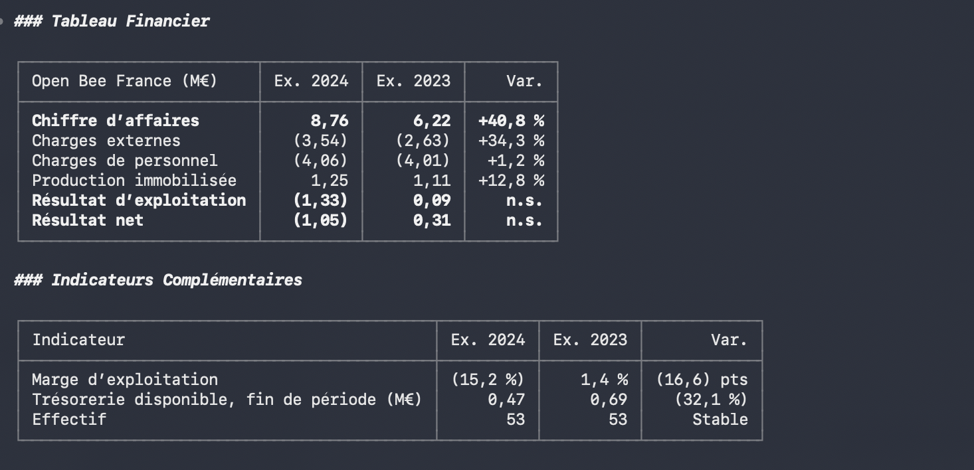
Open Bee France (M€) |  |  | FY24 | FY23 | Var.
Chiffre d'affaires |  |  | 8.76 | 6.22 | +40,8%
Charges externes |  |  | -3.54 | -2.63 | +34,3%
Charges de personnel |  |  | -4.06 | -4.01 | +1,2%
Production immobiliée |  |  | 1.25 | 1.11 | +12,8%
Résultat d'exploitation |  |  | -1.33 | 0.09 | n.s
Résultat net |  |  | -1.05 | 0.31 | n.s

Marge d'exploitation |  |  | -15.20% | 1.40% | -16,6 pt
Trésorerie disponible, fin de période (M€) |  |  | 0.47 | 0.69 | -32.10%
Effectif |  |  | 53 | 53 | Stable

Canal | Solutions hébergées | Solutions installées localement | Services associés
Autres part. | 2.235 | 0.139 | 0.425
Orange | 0.557 | 0.022 | 0.000
Direct | 0.337 | 0.201 | 0.207
Konica | 1.336 | 0.157 | 0.093
Toshiba | 0.256 | 0.022 | 0.012
Autres | 0.000 | 0.009 | 0.211

 | Solutions hébergées | Solutions installées localement | Services associés
Autres part. | 2.235 | 0.139 | 0.425
Orange | 0.557 | 0.022 | 0.000
Direct | 0.337 | 0.201 | 0.207
Konica | 1.336 | 0.157 | 0.093
Toshiba | 0.256 | 0.022 | 0.012
Autres | 0 | 0.009 | 0.211

 |  |  |  |  |  | Date | Tréso dispo
 |  |  |  |  |  | 1Q21 | 0.939
 |  |  |  |  |  | 1Q22 | 0.937
 |  |  |  |  |  | 1Q23 | 0.69
 |  |  |  |  |  | 1Q24 | 0.468
 |  |  |  |  |  | 4Q24 | 1.52
 |  |  |  |  |  | Q325 | 0.019

